20斜楔
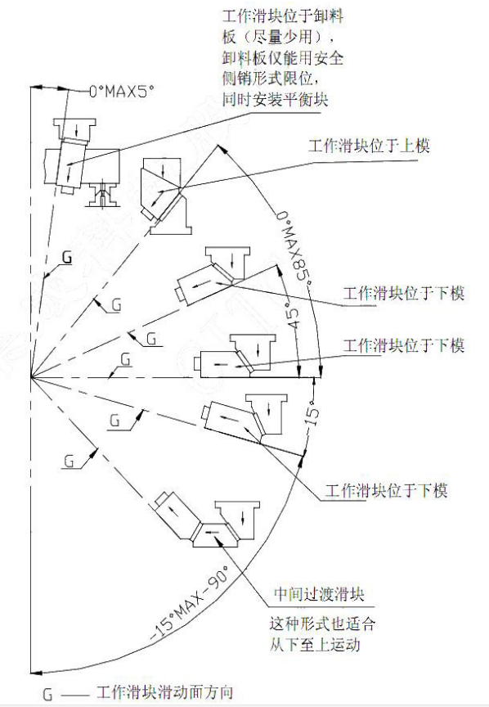
项目 | 说明 | 返回

铸件材质 | 铸件材质:参照第《12》页
滑块驱动角度 | 1.吊楔：50°，角度≥50°时，滑块底面导板做水平，其余做倾斜
 | 2.下置斜楔：倾斜角度最大45度(设计时不要超过30°），逆倾斜角度最大15度,
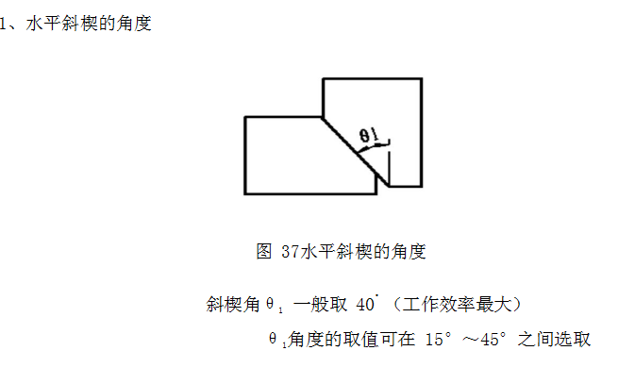
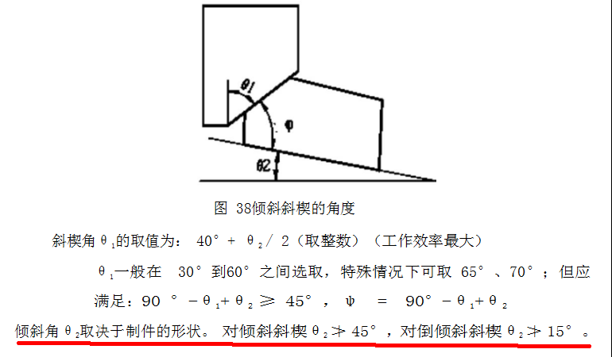

V型驱动导板形式 | V型驱动导板形式选A
 | （ ）A （ ）B

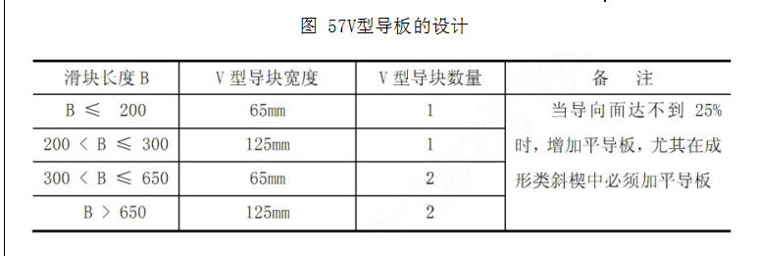

 | V 型导板要求成对出现，基体材质一侧为黄铜，一侧为钢，自润滑形式
 | V型导板的凸导板设计在上、下模座上，凹导板设计在滑块上。

驱动导板数量 | 驱动导板数量与滑动导板数量一致，位置对应

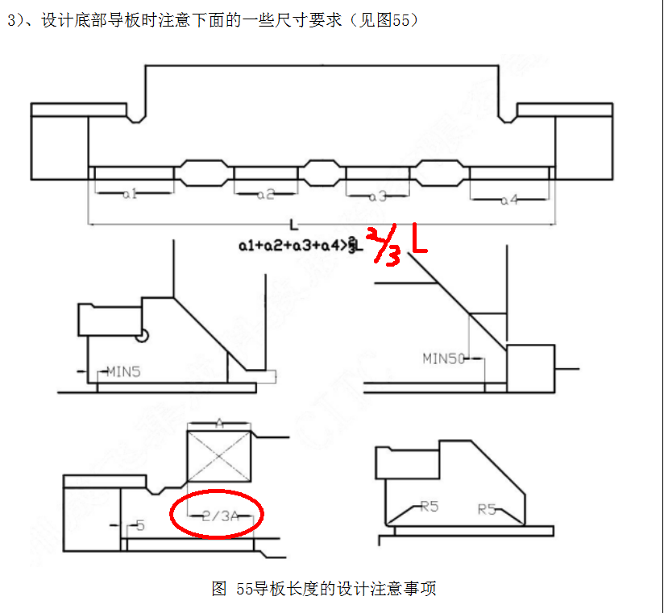
滑动导板数量
 | 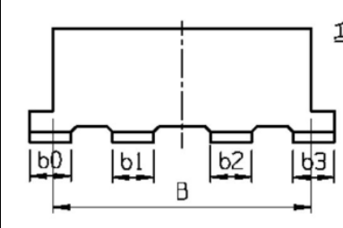 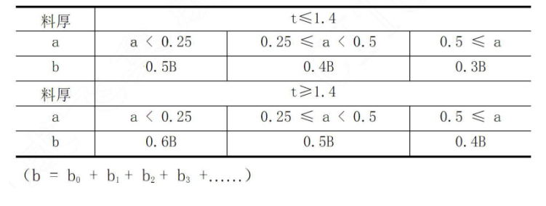

滑块的长度与侧导板长度要求 | 确保尺寸 W1≥1/3L，在两侧导向长度不同时 W2 〉W1，满足 W1/W2≤0.8，以小的 W1 为基准
 | 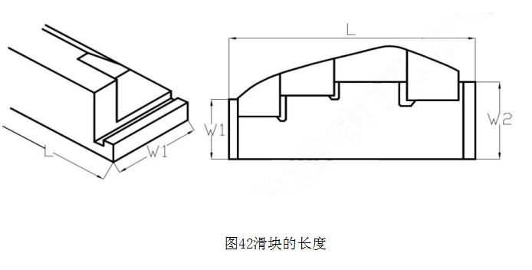

中心导向 | 此项目不需要设计中心键导向

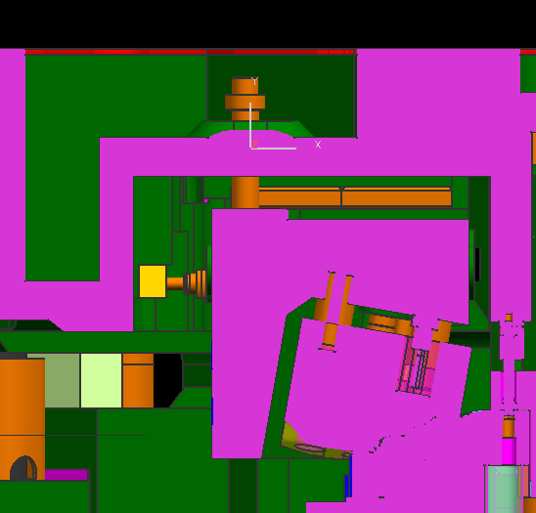
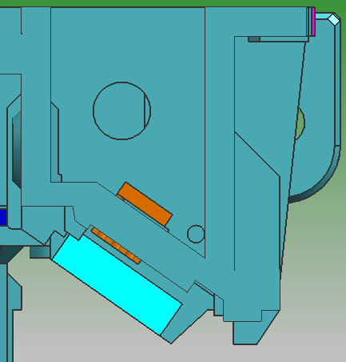

CAM安全装置 | 悬吊CAM安全装置(安全限位螺栓及防挠板）

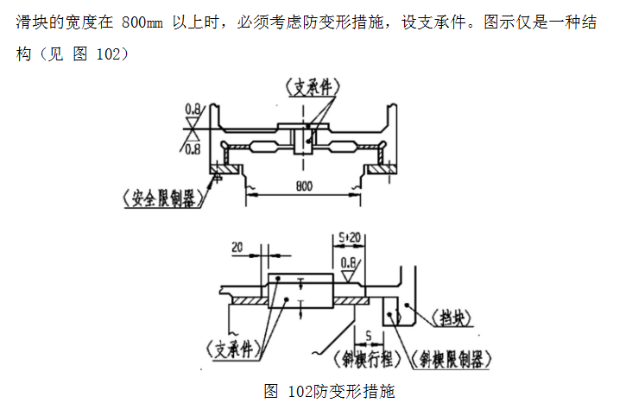
 | 悬吊斜楔滑块须设置安全螺栓:要求滑块长度 L＜200mm 时设置一处，滑块长度 L≥200mm 时设 置两处以上。要求一半安全螺栓可承重滑块系统的全部重量，安全螺栓防脱落高度为10mm

 | 防扭吊滑块：斜楔宽度≥800mm 时设计防挠板

强制拉回 | 强制拉回选用CKF/CKB/(MISUMI)
 | 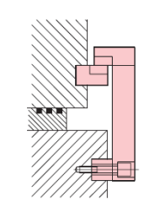 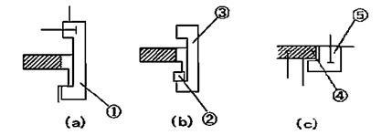 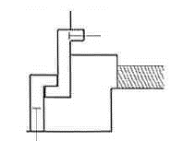 （ ）A ( )B ( )C

 | 强制拉回选择A形式，三面做靠背，靠背厚度≥25mm
 | 禁止选用勾导板的形式
 | 强制拉回块不能接触，要空开 0.2mm，脱离后最小间距5mm
 | 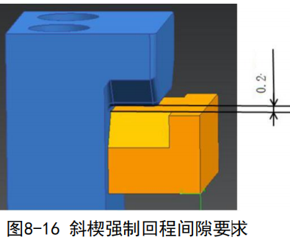 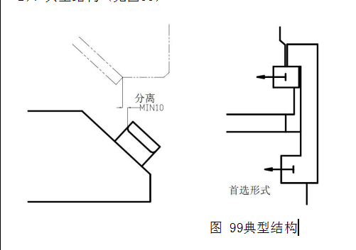

滑块回退 | 滑块回退形式选用：氮气弹簧
 |  （ ）A ( )B ( )C

 | 回程力设计要求:
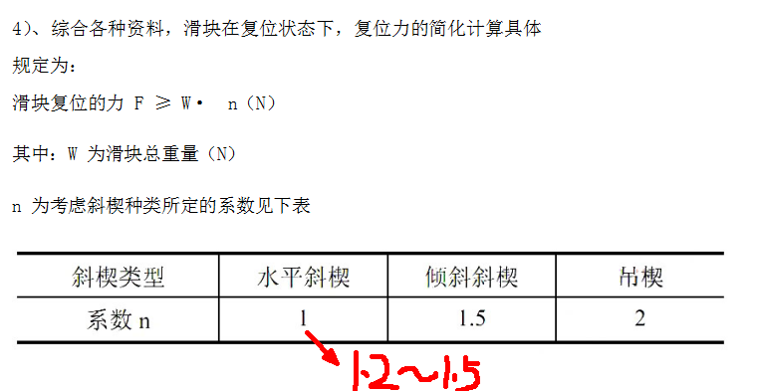

板件投放距离 | 板件投入安全距离L≥30mm
 | 侧翻时要注意侧翻刀回退要退出PAD10mm
 | 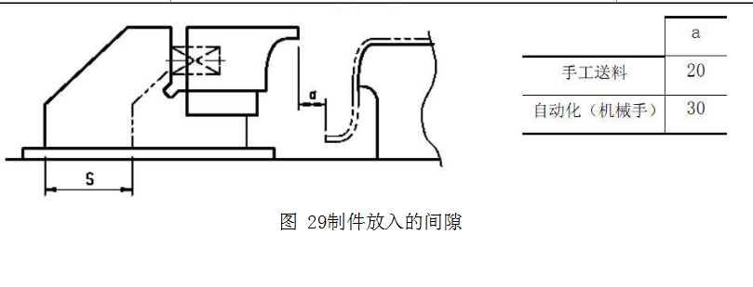

回程限位缓冲 | 回程限位需要带缓冲CCS(MISUMI)
 | 斜楔滑车回程限位块的背托宽度=60mm
 | 斜楔很小，无安装空间时，可用圆形聚氨酯缓冲，AZX30-25-M8-10(MISUIMI标准）

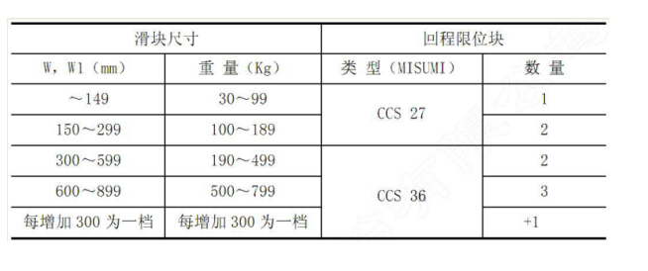
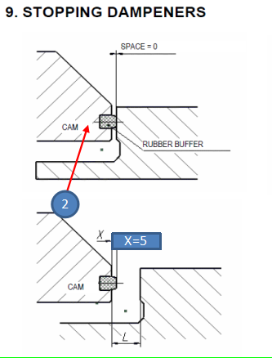

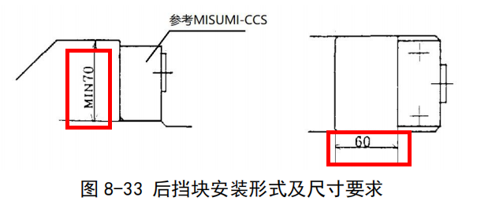

标准斜楔 | 标准斜楔选用见标准件清单
 | 背托以上模为基准设置两边L形定位，上模CAM长边背托需设置两处，短边设置一处，
 | 下模后侧设置背托。

斜楔插刀的设计 | 插刀数量与滑块宽度之间的关系：
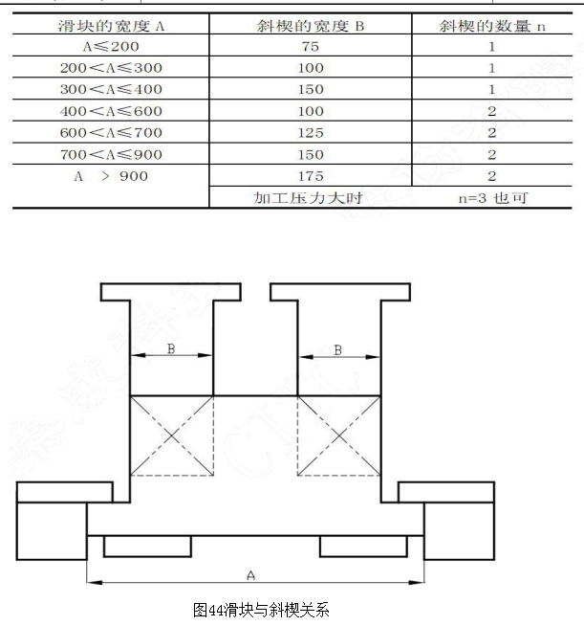

斜楔盖板 | 滑块盖板压滑块形式：直接压铸件
 | 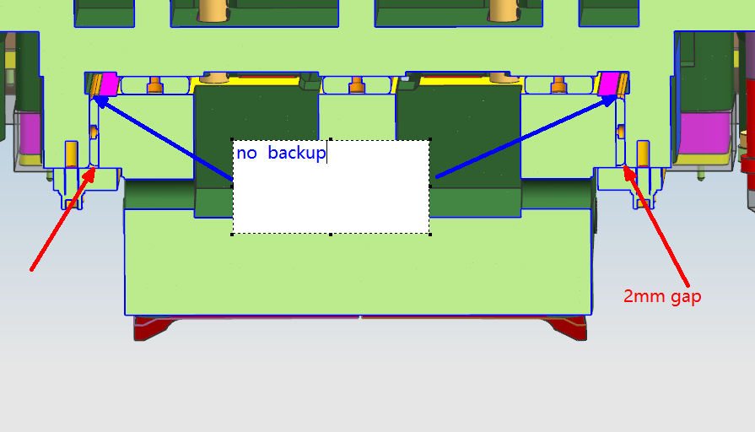

 | 2.斜楔压板的紧固螺栓≥M16，且需要带平垫圈、弹性垫圈

 | 3.斜楔压板的长度根据以下原则确定：至少要保证斜楔在工作状态，斜楔压板面要全部被压住；另外，当斜楔处于回程状态时，斜楔压板面也要全部被压住，如图 50
 | 4.斜楔压板距离斜楔的工作位置越近越好，最好≤150mm
 | 5.斜楔压板的紧固，不能采用在压板上开沉孔的结构，如图 51。

 | 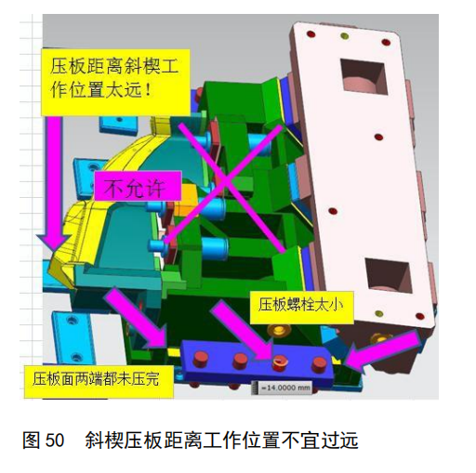 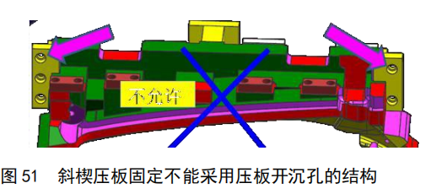

斜楔滑块的设计原则及导板接触长度
 | 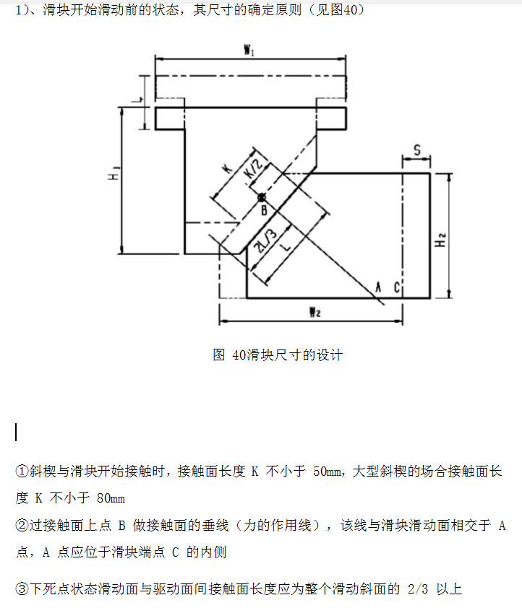 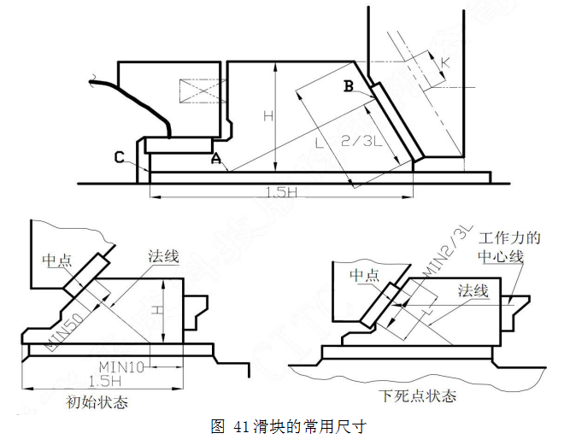

 | ①斜楔与滑块开始接触时，接触面长度 K 不小于 50mm，大型斜楔的场合接触面长度 K 不小于 80mm
 | ②过接触面上点 B 做接触面的垂线（力的作用线），该线与滑块滑动面相交于 A 点，A 点应位于滑块端点 C 的内侧
 | ③下死点状态滑动面与驱动面间接触面长度应为整个滑动斜面的 2/3 以上
 | ④如图 41,初始与下死点状态接触面的中点法线均在滑块滑 动面内，同时工作力的中心线必须在接触的滑动面内

侧压料的使用条件 | 按江福标准
 | 导向限位形式：2侧导板+导柱导向+限位螺钉

 | 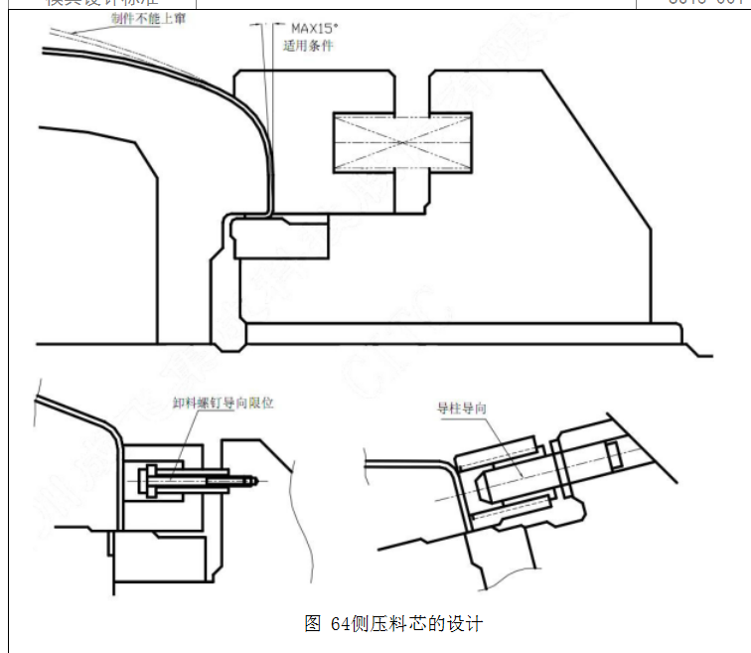
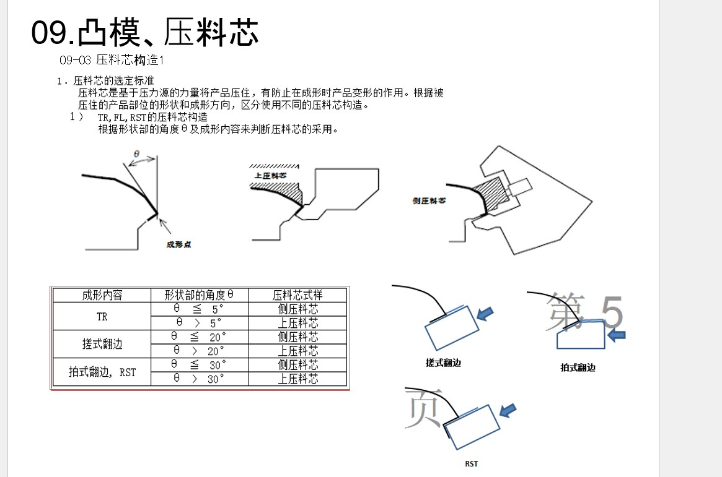

旋转斜楔要求 | 1.旋转斜楔直径及各尺寸之间的关系
 | 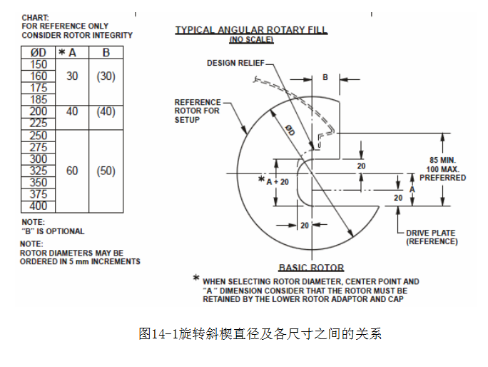

 | 2.旋转斜楔的驱动形式

 | 